홍콩메서커 슬로우모션 매커니즘(5.02)
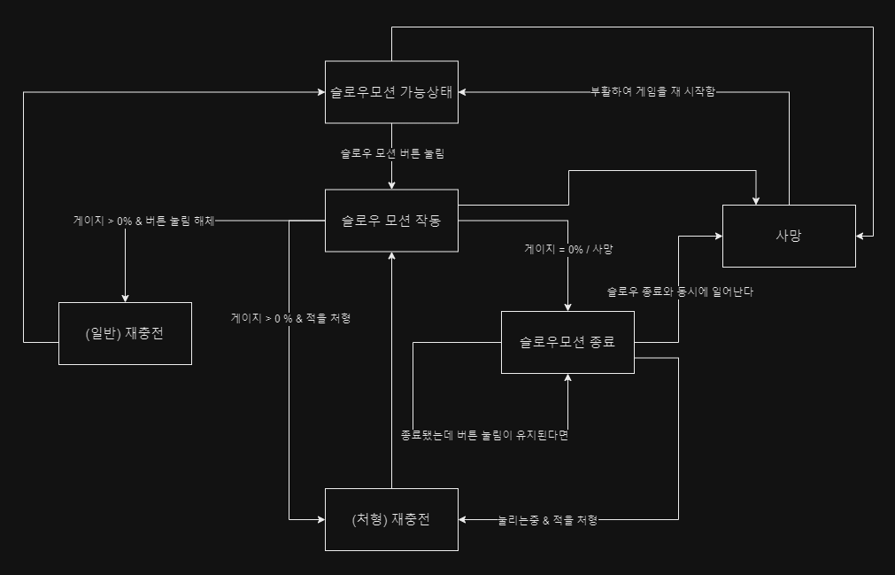
버튼 1개로 슬로우모션을 하는 매커니즘을 설계

< 이 플로우의 규칙 > |  |  |  |  |  |  | < 플로우 속 규칙 >

1. PC 의 HP =1, 모든 총탄의 공격력 = 1으로 초기값을 잡아서, 피격시 사망으로 처리한다. |  |  |  |  |  |  | 이름 | 정의
2. PC가 발사한 총알을 제외한 모든 것은 속도가 A% 느려진다. |  |  |  |  |  |  | Null | 변수는 있으나 지정된 값이 없음
3. 슬로우 모션 게이지가 존재한다. 이 게이지는 비례하지 않는 줄어듦 속도 B%를 가진다. |  |  |  |  |  |  | / | or , 또는
4. 적을 죽이면 게이지가 C% 차오르고, 줄어듦 속도는 B%를 따른다. |  |  |  |  |  |  | & | and , 그리고
5. 이 게임은 무적이 존재하지 않는다.
6. 사망시 재시작 버튼 확인 이외에 다른 모든 행동이 불가능하다.
7. 슬로우시, 가능한 행동들이 있다.

< 기능에 대하여 > |  |  |  |  |  |  |  |  | < 슬로우 시 가능한 동작에 대하여 >

속성 | 속성 상세 | 기능 |  | 기능 설명 |  | 이벤트 |  |  | 행동 | 변경점
버튼 | 슬로우 버튼 | 슬로우 |  | 느려짐 |  | 눌림 |  |  | 사격 | 탄속을 제외한 움직임이 느려진다
 |  |  |  | 단, PC에 종속된 총알 제외 |  | 눌리는중
 |  |  |  |  |  | 때어짐 |  |  | 회피 | 슬로우에 영향을 받아 느리게 회피함

 | 사격 버튼 | 사격 |  | 마우스의 타겟을 향해 사격함 |  | 눌림 |  |  | 이동 | 이동 속도가 느려진다.
 |  |  |  |  |  | 때어짐
 |  |  |  |  |  |  |  |  | < 속도에 대하여 >
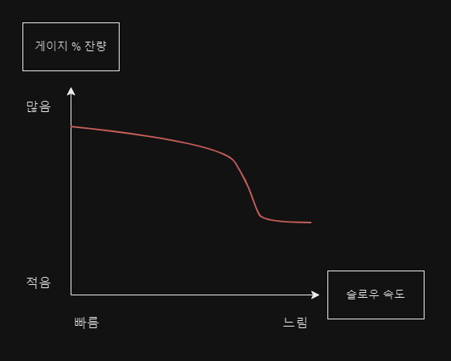
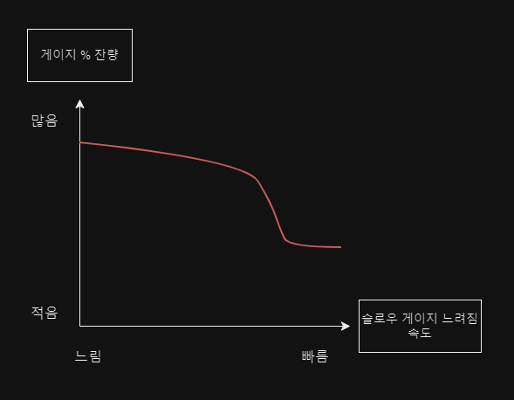
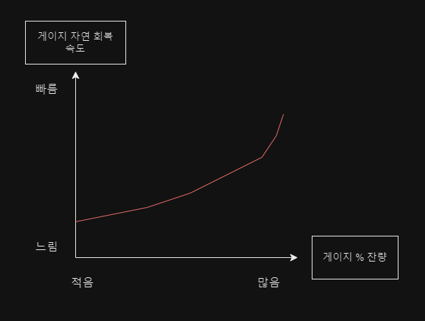
 | 회피 버튼 | 점프 |  | NPC에 종속된 총알을 회피함
 |  | 슬라이딩

 | 이동 버튼 | 상하좌우 이동 |  | PC가 이동함 |  | 눌림
 |  |  |  |  |  | 동시에눌림(대각선)
 |  |  |  |  |  | 때어짐

게이지 | 슬로우와 연동 | 남은 슬로우 시간을 보여줌 |  | 슬로우 되는중 |  | 줄어드는중
 |  |  |  |  |  | (처형) 채워지는중
 |  |  |  |  |  | (일반) 채워지는중

< 변수에 대하여 >

변수명 |  |  | 사용 변수 세부 |  | 초기값 | 부연설명 |  |  |  |  | 개발자 코멘트
슬로우 속도(Slow_speed) |  |  | A% |  | 0% 느려짐 | 게이지 %가 적을수록 슬로우 속도가 더 느려지고, 일정 %이상으로 느려지지 않는다 |  |  |  |  | 0 < A =< 40

슬로우 게이지 줄어듦 속도(Gage_disappear_speed) |  |  | B% |  | 0% 줄어듦 | 게이지 %가 줄어든다. %가 적을수록 게이지 줄어듦 속도가 빨라지며, 일정 % 이상 빨라지지 않는다 |  |  |  |  | 0 < B =< 20

처형 재충전(Recharge_of_kill) |  |  | C% |  | 0% 충전됨 | 적을 처형하면 일정한 게이지 % 가 즉시 차오른다. 이때, 슬로우 버튼이 눌려있다면, A와B의 변수를 따라 움직인다 |  |  |  |  | 0 < C =< 10

재충전(Nomal_Recharge) |  |  | D% |  | 0% 충전됨 | 슬로우 버튼을 해제하면 게이지 %가 차오른다. 서서히 차오르며, 다시 누르지 않는다면 F초 이내에 100%가 된다 |  |  |  |  | 0 < D =< 3
 |  |  |  |  |  |  |  |  |  |  | 0 < F =< 3

< 슬로우 모션의 플로우 >

홍콩메서커 슬로우모션 기획서(5.03-5.08)
홍콩 메서커 슬로우 모션 기획서

목차
1. 홍콩 메서커의 개요
2. 슬로우 모션의 개요
3. 슬로우 모션의 상세
 | 3-1. 슬로우 모션의 규칙
 | 3-2. 슬로우 모션 시스템 플로우
 | 3-3. 슬로우 모션 발동 상세
 |  | A)게이지에 대하여
 |  |  | 1-1게이지 규칙과 그래프
 |  |  | 1-2)게이지 UI
 |  | B)변수와 필요 리소스 정리

< 홍콩 메서커의 개요 >

이 게임을 만드는 이유 |  |  | 액션의 쾌감이 있는 게임을 만들고 싶다. |  |  |  | 영화적 연출이 있으면 쩔것 같다. 액션성도 더해질 것 같다. |  |  |  |  |  | 느와르 느낌을 더하면 좋을 것 같다

키워드 |  |  | 1vs다수 | 총기 액션 | 느와르 | 3D | 탑뷰

한줄설명 |  |  | 개인과 집단의 전투를 이루는 1대 다수의 느와르풍 3d 탑뷰 액션 슈팅 게임

매력 |  |  | pc의 능력을 활용한 액션으로 쾌감과 긴장감을, 한번의 피격으로 사망하게 하여, 신중함을 요구

특징 |  |  | 과장된 액션 연출로 보여주는 학살의 쾌감 |  |  |  | 각각의 특색이있는 총기

 | 이 홍콩메서커 라는 게임은, 혈혈단신으로 적 NPC가 가득한 전장속에 뛰어들어가는 3D, 탑뷰의 총기 액션 게임입니다.

 | PC 캐릭터는 적 NPC들이 속해 있는 범죄집단에게 사랑하는 연인을 잃은 가슴 아픈 사연을 가지고 있고,
 | 그로 인하여 복수를 하는 캐릭터입니다.

 | 플레이어에게 게임 속 1주일 이라는 시간을 챕터별로 나누어 경험하도록 하고, 각 챕터의 마지막에는 강력한 적 NPC, 즉, 보스라고 불리는
 | 캐릭터가 자리하도록 하여 그 챕터에서 나온 모든 요소를 총 집합해 활용 할 수 있도록 할 것 입니다.
 | 또한, 각 챕터속 작은 스테이지가 끝나면 스토리를 조금씩 진행하여, 뒤의 내용과 결말을 궁금하게 유도해, 플레이어로 하여금
 | 계속 플레이 하고 싶어지는 매력이자 동기로써 활용할 것 입니다.

 | 챕터가 높아질수록 한꺼번에 마주하게 되는 적 NPC들의 숫자가 많아질 것(예시: 1챕터 - 한번에 1~2명 / 3챕터 - 2~3명) 이며, 적 NPC가 들고 있는 총기가
 | PC의 움직임을 방해하기 좋은 총기가 되도록 설계할 것(예시: 1챕터 - 전부 권총 착용 / 3챕터: 권총 & 돌격 소총이 주류, 일부 샷건) 입니다.

 | 플레이는 마우스와 키보드를 통해 이루어지며, 주로 이동과 능력사용은 키보드로 하고, 조준과 사격은 마우스로 하게됩니다.
 | 그 이유는, 능력과 이동이 동시에 이루어져야 하는 상황이 자주 발생되기에, 키를 동시에 누르는 상황이 자주 발생 할 것으로 예상하고 있기 때문이며,
 | 이동의 경우 많은 플레이어들이 사용하는 WASD 키를 이동키로 초기값을 잡아 두었습니다.
 | 마우스로 적을 조준하고 사격하는 이유는, 마우스의 커서를 통해 플레이어가, 자신의 PC가 타겟팅 하고 있는 적 NPC가 누구인지 알 수 있으며,
 | 게임의 매력인 신중한 한 발을 직접적으로 체험 하도록 할 수 있기 때문입니다.

 | 이 외 시스템의 경우, 1대 다수 전투를 고려하여, 미리 대비 또는 상황 시뮬레이션과 예측을 할 수 있도록,
 | 벽 너머의 적의 위치를 볼 수 있도록 하고, PC를 탐지한 적이, PC로 부터 얼마나 멀리 있는지 확인 할 수 있는 UI를 배치 할 것 입니다.
 | 또한, PC는 한번의 피격으로 사망하기 때문에, 플레이어로 하여금 계속된 도전과, 그로 인한 실력 향상, 그 끝에 스테이지와 챕터의 클리어라는
 | 보상을 안겨주어, 이어지게끔 유도된 플레이 텐션과 게임 플레이를 계속 하게 하는 동기를 부여할 것 입니다.

< 슬로우 모션의 개요 >

슬로우 모션을 만드는 이유 |  |  | 과장되고 영화적인 연출을 위한 장치를 만들어야겠다. |  |  |  |  |  | 총기 액션 영화에서, 중요한 장면에서 사용한 슬로우 모션을 구현하면 좋지 않을까?

키워드 |  |  | 느려짐 | 1대 다수 전투를 가능하게 하는 장치 |  |  |  | 액션

한줄설명 |  |  | 1대 다수 전투라는 전투, 그 정신 없는 상황을 돌파할 수 있게 하는 장치 이며, 액션성을 강화하기 위해 게임이 느려지게 한다.

매력 |  |  | PC가 사용하는 총기의 총알을 제외하고, 화면 속 모든 오브젝트를 느리게 하여, 신중하게, 불리한 상황을 타파할 수 있도록 유도

특징 |  |  | 신중함을 통해 적을 무찌르는 쾌감 |  |  |  | 슬로우 모션을 통해 불리한 상황을 타파해 나아가는 쾌감

 | 영화 <매트릭스> , <왓치맨>, <좀비렌드>같은, 훌륳하다고 평가받은 액션 영화에서, 슬로-모션, 즉, 슬로우 모션은 꽤 매력적인 요소입니다.

 |  | [슬로우 모션 레퍼런스]

 | 슬로우 모션은, 그 장면과, 장면 속에 존재하는 액션을 과장 시켜줄 뿐만 아니라, 세세한 액션의 디테일, 가령 근육의 움직임이나,
 | 사람이 쓰러지는 과정에서 피부의 눌림 과 같은 것을 보여줌으로써, 시청자로 하여금 큰 몰입과, 흥미, 재미를 유발합니다.

 | 그래서, 홍콩메서커에 슬로우 모션 기능을 넣게된다면, 영화에서 보았던 슬로우 모션과
 | 비슷한 감정, 또는 경험을 느낄 수 있도록 유도할 수 있을 것 입니다.

 | 하지만, 영화와 같은 시점의 슬로우 모션이 될 수 는 없습니다. 이 게임은, 이전에 설명드렸듯, 3D 탑뷰 게임 이기 때문입니다.
 | 그래서 저는, 영화와 같은 3인칭 사이드 뷰의 슬로우 모션은, 마지막 남은 적을 처치하여 스테이지를 클리어 하거나,
 | PC가 피격을 받아 사망하는 두가지의 경우에만 등장 할 수 있도록 제한 하고자 합니다.
 | 그 이유는, 플레이어가 사망하는 상황에서 느껴지는 스트레스가 사망 슬로우 모션 연출 통해 극대화 되고, 이 스테이지를
 | 반드시 클리어 하고야 말겠다는 목적과 동기를 부여하게 되는 큰 연출적인 장치로써 활용이 될 것이기 때문입니다.
 | 또한, 최후의 적을 처치했을때 슬로우 모션이 사용되는 이유는, 클리어에 대한 보상을 슬로우 모션 연출로써,
 | 영화속 슬로우 모션과 같은 몰입을 유도하게 하여, 그 쾌감을 더욱 크게 증폭 시킬 수 있기 때문입니다.

 | 그렇다면, 게임을 플레이 하는 도중, 시스템적 으로 나오는 슬로우는 어떻게 보여지고, 사용 되는 것 인지 궁금하실 겁니다.
 | 시스템 슬로우 모션은, 3D 탑뷰를 그대로 유지하되, 플레이어가 1대 다수의 불리, 불합리한 상황을 이겨낼 수 있는 장치로써 활용됩니다.
 | 플레이어가 가진 총기에서 발사되는 총알과 슬로우 모션 게이지 속도를 제외한, 모든 오브젝트의 속도가 느려지게 하여, 플레이어로 하여금
 | 신중하게 집중하여 조준하고, 사격하는 행위를 하도록 유도할 수 있습니다.

 | 이 슬로우 모션이 이루어지는 도중, PC는 이동과, 구르기와 같은 회피 동작, 그리고 조준과 사격이라는,
 | PC가 할 수 있는 모든 동작이 가능하기 때문에, 실행된 동작이 영화 속 슬로우 모션처럼 과장되어서, 몰입, 흥미, 재미를 유도 하게 됩니다.

 |  | [아이디어 구상도]
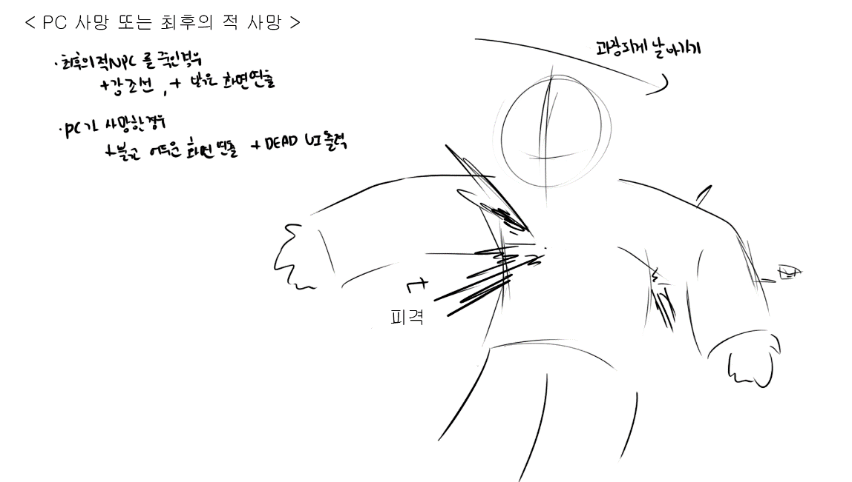
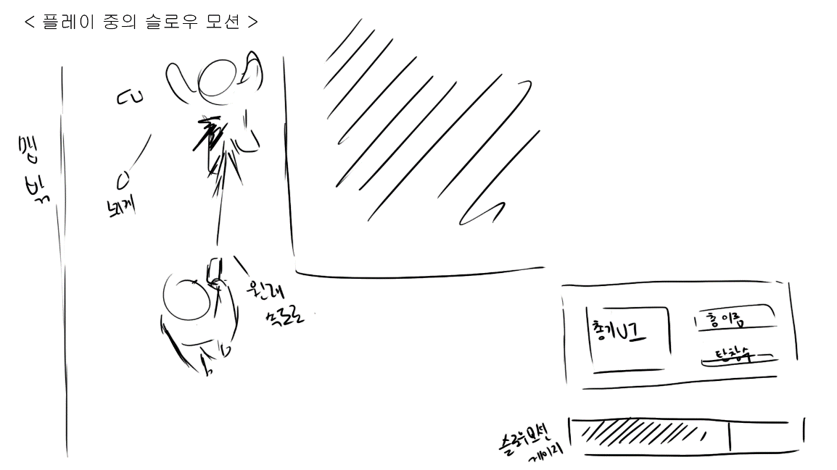

 |  | [아이디어 구상도에 참고한 레퍼런스]

< 슬로우 모션의 상세 >

위의 목적을 이루기 위해, 슬로우 모션에 대한 상세 설명을 적어두도록 하겠습니다.

1. 슬로우 모션을 발동 시킬 키보드 키는, 초기값 기본 이동으로 설정 하였을 때를 기준으로,
가장 방해받지 않고, 자유롭게 손가락이 닿는 Space bar 로 초기값 버튼을 설정하도록 합니다.

2. 슬로우 모션에 밸런스를 위하여 게이지가 존재하고, 그 게이지를 플레이어에게 보여줄
게이지 UI가 존재하도록 합니다.

 | [PC가 할 수 있는 행동]
 | 속성 | 속성 상세 |  | 기능 |  |  | 기능 설명 |  |  | 이벤트 |  | 초기 지정
 | 버튼 | 슬로우 버튼 |  | 슬로우 |  |  | 느려짐 |  |  | 눌림 |  | space 버튼
 |  |  |  |  |  |  | 단, PC에 종속된 총알 제외 |  |  | 눌리는중
 |  |  |  |  |  |  | 단, 게이지 기능 제외 |  |  | 때어짐

 |  | 사격 버튼 |  | 사격 |  |  | 마우스의 타겟을 향해 사격함 |  |  | 눌림 |  | 마우스 좌클릭
 |  |  |  |  |  |  |  |  |  | 때어짐

 |  | 회피 버튼 |  | 점프 |  |  | NPC에 종속된 총알을 회피함 |  |  |  |  | 마우스 우클릭
 |  |  |  | 슬라이딩

 |  | 이동 버튼 |  | 상하좌우 이동 |  |  | PC가 이동함 |  |  | 눌림 |  | WASD
 |  |  |  |  |  |  |  |  |  | 동시에눌림(대각선)
 |  |  |  |  |  |  |  |  |  | 때어짐

 | 게이지 | 슬로우와 연동 |  | 남은 슬로우 시간을 보여줌 |  |  | 슬로우 되는중 |  |  | 줄어드는중 |  | ㅡ
 |  |  |  |  |  |  |  |  |  | (처형) 채워지는중
 |  |  |  |  |  |  |  |  |  | (일반) 채워지는중

 | < 슬로우 모션의 규칙 >

 | 1. PC가 발사한 총알을 제외한 모든 것은 속도가 A% 느려진다. |  |  |  |  |  | (게이지 속도, 게이지 충전 제외) |  |  |  | 초기값
 | 2. 슬로우 모션 게이지가 존재한다. 이 게이지는 비례하지 않는 줄어듦 속도 B%를 가진다. |  |  |  |  |  |  |  |  |  | A = 1%(최저) ~ 30%(최고)
 | 3. 적을 죽이면 게이지가 C% 차오르고, 줄어듦 속도는 B%를 따른다. |  |  |  |  |  |  |  |  |  | B = 5%(최저) ~ 15%(최고)
 | 4. PC가 사망할시, 재시작 버튼 확인, 또는 스테이지 종료 이외에 다른 모든 행동(선택)이 불가능하다. |  |  |  |  |  |  |  |  |  | C = 10%
 | 5. 게이지는 자연, 일반 회복시 비례하지 않는 차오름 속도 D%를 가진다. |  |  |  |  |  |  |  |  |  | D = 5%(최저) ~ 15%(최고)
 | 6. 슬로우시, 가능한 행동들이 있다.

 | [슬로우 모션 도중 PC가 할 수 있는 행동]
 | 행동 | 변경점
 | 사격 | 탄속을 제외한 움직임이 느려진다

 | 회피 | 슬로우에 영향을 받아 느리게 회피함

 | 이동 | 슬로우에 영향을 받아 느리게 이동함

 | < 슬로우 모션 시스템 플로우 >

 | [플로우 속 규칙]
 | 이름 | 정의
 | Null | 변수는 있으나 지정된 값이 없음
 | / | or , 또는
 | & | and , 그리고

 | [시스템 플로우]

 |  |  |  |  |  |  |  |  |  |  |  |  |  |  | 스테이지를 재시작함

 |  | 버튼이 때어지는 순간, 일반 재충전과 함께 이어짐 |  |  |  |  |  |  | 슬로우 모션 가능한 상태 |  |  |  |  | PC가 피격당함

 |  |  |  |  |  |  |  |  |  |  |  |  |  |  |  |  | PC 사망

 |  |  |  |  |  |  |  |  |  | 슬로우 모션 버튼 눌림

 |  | 일반 재충전 |  |  |  | 게이지 > 0% & 버튼 때어짐 |  |  | 슬로우 모션 작동 |  |  |  | 게이지 = 0 / 사망 |  |  |  | PC가 피격당함

 |  |  |  |  |  |  |  |  |  |  |  |  |  |  | 슬로우 모션 종료

 |  |  |  |  |  | 게이지 > 0% & 적 NPC를 사망상태로 만듦

 |  |  |  |  |  |  |  |  | 처형 재충전 |  |  |  | 버튼 눌리는 중 & 적 NPC를 사망상태로 만듦

 |  |  |  |  | 버튼 때어짐 |  |  |  |  |  |  |  |  |  |  |  |  | 종료됐는데 버튼이 눌리는 중

 |  |  |  |  |  |  |  |  |  |  |  |  |  |  | PC가 피격당함
 |  |  |  |  |  | PC가 피격당함

< 슬로우 모션 발동 상세 >

슬로우 모션은 상술하였듯, 버튼으로만 발동이 가능합니다.
상태를 리셋, 다시 능력을 사용하기 위해서는 버튼이 눌린 상황을 때어진 상황으로 바꾸어 주어야 합니다.

위에 표를 보시면, 재충전이 2개로 나뉘어 있는 것을 확인 할 수 있습니다.
일반 재충전의 경우, 버튼을 때어진 상황으로 변경하면,
자연적으로, 서서히, 비례하지 않은 비율인 D% 만큼 게이지가 차오릅니다.
처형 재충전의 경우, 적을 사망 상태로 만들면, 게이지의 잔량에 상관없이, 일정한 게이지 %인
C%가 차오르게 됩니다.

게이지의 잔량이 0% 이거나, PC가 사망할 시 슬로우 모션은 종료가 되고,
사망의 경우, 종료와 동시에 사망상태로 넘어가게 됩니다.

슬로우 모션이 발동이 되면, 위에 서술한 여러 연출 이펙트와 함께 작동되며,
사운드가 먹먹해지거나, 약간 느려지는 등, 슬로우 되었다는 기분을 플레이어에게
확실히 전달 할 수 있는 요소를 함께 적용 할 것 입니다.

 | < 게이지에 대하여 >

 | 게이지는 UI이자 기능으로써, 유저에게 밸런스를 위하여
 | 게이지를 제한하였음을 알려주는 장치인 동시에, 전략적으로 게임을 수행할 수 있도록
 | 게임의 텐션을 조절해주는 장치이기도 합니다.

 |  | < 게이지의 규칙과 그래프 >

 |  | 게이지의 잔량이 많을 수록 줄어드는 속도(줄어듦 속도)가 느리며, 적을수록 빨라지게 됩니다.
 |  | 게이지의 잔량이 많을 수록 차오르는 속도(차오름 속도)가 빠르며, 슬로우 모션을 종료한 직후 N초(N < 1) 의 충전 딜레이 후, 충전되게 됩니다.
 |  | 적을 처형시, 남아있는 게이지의 잔존량이 몇 % 인지 상관하지 않고 적용된 %만큼의 게이지를 채웁니다.
 |  | 또한, 게이지의 잔량이 많을 수록, 체감되는 슬로우의 속도가 덜 느리며, 적을수록 더 느립니다.

 |  | [그래프]

 |  | 게이지의 잔량 % |  |  |  |  |  |  |  |  | 게이지의 잔량 %

 |  |  |  |  | 버튼눌림 |  |  |  |  |  |  |  |  | 버튼눌림
 |  | 100% |  |  |  |  |  |  |  |  | 100%

 |  | 0% |  |  |  |  |  | 슬로우 체감 속도 |  |  | 0% |  |  |  |  |  | 줄어듦 속도
 |  |  | 0% | 15% |  |  | 30% |  |  |  |  | 0% | 5% |  |  | 15%

 |  | 처치 명수 |  |  |  |  |  |  |  |  | 일반 재충전 %

 |  |  |  |  |  |  |  |  |  |  |  |  |  | 버튼 때어짐
 |  | 2명 |  |  |  |  |  |  |  |  | 15%

 |  | 1명 |  |  |  |  |  |  |  |  | 5%

 |  | 0명 |  |  |  |  |  | 게이지의 잔량 % |  |  | 0% |  |  |  |  |  | 게이지의 잔량 %
 |  |  | 0% |  | 10% |  | 20% |  |  |  |  | 0% |  |  |  | 100%

 |  | < 게이지 UI >

 |  | 느와르의 감성과, 어두운 분위기를 고려해, 어울리는 약간 탁한 붉은 색의 느낌으로 만드는 것이
 |  | 좋을 것 같습니다. 시각적으로 잘 보여야 하는 것 역시 붉은 색으로 지정한 이유이기도 합니다.

 |  | [게이지 UI 예시]

 |  | 100% 차있을 때 |  |  |  |  |  |  | 50% 줄어들었을때

 |  | 얼마 남지 않았을 때 |  |  |  |  |  |  | 0% 있을때

 | < 변수와 필요 리소스 정리 >

 | [변수 정리]

 |  | [전체 게임에서 PC가 할 수 있는 행동]
 |  | 속성 | 속성 상세 |  | 기능 |  |  | 기능 설명 |  |  | 이벤트 |  | 초기 지정
 |  | 버튼 | 슬로우 버튼 |  | 슬로우 |  |  | 느려짐 |  |  | 눌림 |  | space 버튼
 |  |  |  |  |  |  |  | 단, PC에 종속된 총알 제외 |  |  | 눌리는중
 |  |  |  |  |  |  |  | 단, 게이지 기능 제외 |  |  | 때어짐

 |  |  | 사격 버튼 |  | 사격 |  |  | 마우스의 타겟을 향해 사격함 |  |  | 눌림 |  | 마우스 좌클릭
 |  |  |  |  |  |  |  |  |  |  | 때어짐

 |  |  | 회피 버튼 |  | 점프 |  |  | NPC에 종속된 총알을 회피함 |  |  |  |  | 마우스 우클릭
 |  |  |  |  | 슬라이딩

 |  |  | 이동 버튼 |  | 상하좌우 이동 |  |  | PC가 이동함 |  |  | 눌림 |  | WASD
 |  |  |  |  |  |  |  |  |  |  | 동시에눌림(대각선)
 |  |  |  |  |  |  |  |  |  |  | 때어짐

 |  | 게이지 | 슬로우와 연동 |  | 남은 슬로우 시간을 보여줌 |  |  | 슬로우 되는중 |  |  | 줄어드는중 |  | ㅡ
 |  |  |  |  |  |  |  |  |  |  | (처형) 채워지는중
 |  |  |  |  |  |  |  |  |  |  | (일반) 채워지는중

 |  | [슬로우 모션 규칙] |  |  |  |  |  |  |  |  |  |  |  |  |  | [슬로우 모션 도중 PC가 할 수 있는 행동]
 |  | 1. PC가 발사한 총알을 제외한 모든 것은 속도가 A% 느려진다. |  |  |  |  |  | (게이지 속도, 게이지 충전 제외) |  |  |  | 초기값 |  |  |  | 행동 | 변경점
 |  | 2. 슬로우 모션 게이지가 존재한다. 이 게이지는 비례하지 않는 줄어듦 속도 B%를 가진다. |  |  |  |  |  |  |  |  |  | A = 1%(최저) ~ 30%(최고) |  |  |  | 사격 | 탄속을 제외한 움직임이 느려진다
 |  | 3. 적을 죽이면 게이지가 C% 차오르고, 줄어듦 속도는 B%를 따른다. |  |  |  |  |  |  |  |  |  | B = 5%(최저) ~ 15%(최고)
 |  | 4. PC가 사망할시, 재시작 버튼 확인, 또는 스테이지 종료 이외에 다른 모든 행동(선택)이 불가능하다. |  |  |  |  |  |  |  |  |  | C = 10% |  |  |  | 회피 | 슬로우에 영향을 받아 느리게 회피함
 |  | 5. 게이지는 자연, 일반 회복시 비례하지 않는 차오름 속도 D%를 가진다. |  |  |  |  |  |  |  |  |  | D = 5%(최저) ~ 15%(최고)
 |  | 6. 슬로우시, 가능한 행동들이 있다. |  |  |  |  |  |  |  |  |  |  |  |  |  | 이동 | 슬로우에 영향을 받아 느리게 이동함

 | [추가 해야 할 리소스 정리]

 |  | 분류 |  | 이름 |  |  |  |  | 효과
 |  | 화면 연출 효과 |  | 슬로우 모션 연출(Slow_motion_effect) |  |  |  |  | 화면이 느려지는 효과를 연출한다.
 |  |  |  |  |  |  |  |  | 화면 프레임 부분이 흐릿해지고, 캐릭터 주변은 더욱 또렷해진다.

 |  |  |  | PC 사망 연출(PC_Dead_effect) |  |  |  |  | 3인칭으로 PC를 가까이 비추며, 느려지는 효과를 연출한다.
 |  |  |  |  |  |  |  |  | 붉고 어두운 프레임 효과와, 전체적으로 뭉개지는 흐릿한 효과를 준다.

 |  |  |  | 최후의 적 처치 연출(Last_Ememy_Killed_effect) |  |  |  |  | 3인칭으로, 적 NPC를 가까이 비추며, 느려지는 효과를 연출한다.
 |  |  |  |  |  |  |  |  | 밝고 화사한 프레임 효과와, 전체적으로 뭉개지는 흐릿한 효과를 준다.

 |  | 사운드 |  | 슬로우 시작 사운드(Slow_Start_Sound) |  |  |  |  | 슬로우 버튼을 시작한 그 순간, 단 한번 출력되는, 슬로우 능력을
 |  |  |  |  |  |  |  |  | 사용했음을 알려주는 효과음을 출력한다.

 |  |  |  | 슬로우 진행 사운드(Slowing_Sound) |  |  |  |  | 슬로우가 진행되는 동안 계속 나오는, 배경 효과음 가장 뒤에서,
 |  |  |  |  |  |  |  |  | 저음으로 웅웅대며 울리는 효과음을 출력한다

